Mission 2.1 - Pertanyaan
Pertanyaan Pivot Table "Data Customer"

Pertanyaan 1
Berapa jumlah pelanggan untuk setiap Customer Type di masing-masing City?
 | Count of Customer Name | City
Jawaban : | Costumer Type | Bogor | Jakarta | Solo | Surabaya | Grand Total
Row: Customer Type | Consumer | 6 | 11 | 1 | 23 | 41
Column: City | Corporate | 8 | 20 | 7 | 44 | 79
Values: Count of Customer Name | Home Office | 8 | 15 | 4 | 15 | 42
 | Small Business | 7 | 8 | 1 | 21 | 37
 | Grand Total | 29 | 54 | 13 | 103 | 199

Pertanyaan 2
Kota mana yang memiliki jumlah pelanggan terbanyak dan berapa jumlahnya?
 | Costumer Type | Count of Customer Name
Jawaban : | Surabaya | 103
Row: City | Jakarta | 54
Values: (...............) | Bogor | 29
Urutkan berdasarkan nilai terbesar | Solo | 13
 | Grand Total | 199

Pertanyaan 3 | City | Jakarta
Berapa persentase setiap Customer Type terhadap total pelanggan di Jakarta?
 | Costumer Type | Count of Customer Name
Jawaban : | Consumer | 20.37%
Row: (...............) | Corporate | 37.04%
Filter: City (Pilih Jakarta) | Home Office | 27.78%
Values: (...............) | Small Business | 14.81%
Tambahkan kolom baru untuk menampilkan persentase kontribusi. | Grand Total | 100.00%

Pertanyaan 4
Berapa jumlah konsumen Small Business di seluruh kota? | Customer Type | Small Business

Jawaban : | Costumer Type | Count of Customer Name
Row: Kota | Bogor | 7
Filter: Customer Type | Jakarta | 8
Values: Count of Customer Name | Solo | 1
 | Surabaya | 21
 | Grand Total | 37

Apa saja insight yang bisa kamu dapatkan dari hasil olahan data di atas?
Tuliskan minimal 3 poin penting yang bisa disimpulkan dari data Pivot Table, seperti tren umum, selisih antar kategori, atau hal-hal menarik lainnya yang terlihat dari hasil olahan datamu.
1. Surabaya mememiliki pelanggan terbanyak sebesar 103 yang didominasi oleh pelanggan corporate sebesar 44
pelanggan.
2. Solo dan bogor memiliki pelanggan yang sedikit yaitu sebesar 13 pelanggan di solo dan 29 pelanngan dibogor.
3. Jakarta memiliki penjualan yang relatif rendah padahal jumlah pengusahanya lebih banyak dari kota yang ada di
dalam daftar.
4. Dari komposisinya pelannggan yang paling sedikit di jakarta adalah small bisnis tapi masih bisa ditingkatkan karena peluang
nya terbuka lebar mengingat umkm disana banyak
5. Jumlah pelanggan small bisnis di solo hanya 1 padahal umkm disolo juga banyak walaupun tidak sebanyak dijakarta jadi
masih ada peluang.

1. Surabaya merupakan basis utama jadi mesti dijaga loyalitas pelanggannya.
2. Solo, Bogor dan Jakarta diperlukan pendekatan khusus agar jumlah pelanngan meningkat. Jika Surabaya keos
masih bisa ditutupi dengan pelanggan dari kota kota lain Jadi perusahaan tidak bergantung dari satu kota saja.
Apa saja rekomendasi atau saran yang bisa kamu berikan?
Berdasarkan hasil Pivot Table yang kamu buat, apakah ada hal yang menurutmu bisa ditingkatkan atau diperhatikan lebih lanjut? Jelaskan pendapatmu berdasarkan data yang terlihat.

Mission 2.2 - Pertanyaan
Pertanyaan Pivot Table "Data Employee"

Pertanyaan 1
Berapa jumlah karyawan di setiap Department berdasarkan City?
 | Count of Employee ID | Column Labels
Jawaban: | Row Labels | Bandung | Jakarta
 | Account Manager | 4 | 5
1. Buat Pivot Table dengan langkah berikut: | Customer Service | 2 | 0
Row: Department | Data | 2 | 4
Column: City | Executive | 1 | 1
Values: Count of Employee ID | Human Resources | 4 | 5
 | IT | 3 | 3
 | Operations | 1 | 4
 | Sales | 2 | 3
 | Grand Total | 19 | 25

Pertanyaan 2
Berapa jumlah karyawan yang bekerja di setiap lantai (Floor)?
 | Row Labels | Count of Employee ID
Jawaban: | 5 | 7
 | 10 | 14
1. Buat Pivot Table dengan langkah berikut: | 11 | 11
Row: Floor | 12 | 12
Values: (...............) | Grand Total | 44

Pertanyaan 3
Departemen mana yang memiliki jumlah karyawan terbanyak?
 | Row Labels | Count of Employee ID
Jawaban: | Human Resources | 9
 | Account Manager | 9
1. Buat Pivot Table dengan langkah berikut: | IT | 6
Row: (...............) | Data | 6
Values: Count of Employee ID | Operations | 5
Urutkan hasil pivot table berdasarkan nilai tertinggi untuk menentukan departemen dengan karyawan terbanyak. | Sales | 5
 | Customer Service | 2
 | Executive | 2
 | Grand Total | 44

Apa saja insight yang bisa kamu dapatkan dari hasil olahan data di atas?
Tuliskan minimal 3 poin penting yang bisa disimpulkan dari data Pivot Table, seperti tren umum, selisih antar kategori, atau hal-hal menarik lainnya yang terlihat dari hasil olahan datamu.
1. Jumlah Account Manager dan Hrd terlalu banyak
2. Jumlah Costemer Service 0 di area Jakarta
3. Jumlah di bagian operasi di Bandung hanya ada 1 orang

1. Kurangi Jumlah Hrd dan Account Manager agar pekerjaan tidak menjadi overlap.
2, Tambah costemer service di area jakarta agar keluhan pelanngan tertangani dan loylitas pelanggan tetap ada.
3. Tambah dibagian operasi agar beban kerja tidak terlalu berat.
4. Tambah Jumlah sales untuk meningkatkan penjualan.
5. Dalam menambah dan mengurangi karyawan perhatikan juga kapasitas lantainya.
6. Buat tim untuk berkolaborasi misalnya it dan data untuk data analis.
Apa saja rekomendasi atau saran yang bisa kamu berikan?
Berdasarkan hasil Pivot Table yang kamu buat, apakah ada hal yang menurutmu bisa ditingkatkan atau diperhatikan lebih lanjut? Jelaskan pendapatmu berdasarkan data yang terlihat.

Mission 2.3 - Pertanyaan
Tren laba setiap bulan dalam persentase
Pertanyaan Pivot Table "Data Penjualan" | Row Labels | Sum of Laba Penjualan
 | Jan | 20.70%
 | Feb | 21.97% | 3656250000
Pertanyaan 1 | Mar | 25.16% | 3881250000 | 6.15%
Bagaimana tren laba penjualan setiap bulan? | Apr | 10.83% | 4443750000 | 14.49%
 | May | 2.23% | 1912500000 | -56.96%
Jawaban : | Jun | 1.91% | 393750000 | -79.41%
Row: Sales Date (Bulan) | Jul | 3.18% | 337500000 | -14.29%
Values: Laba Penjualan | Aug | 2.55% | 562500000 | 66.67%
Selain pivot table, sajikan juga data tersebut dalam bentuk persentase (Visualisasi data - Line Chart) | Sep | 4.14% | 450000000 | -20.00%
 | Oct | 3.82% | 731250000 | 62.50%
 | Nov | 0.64% | 675000000 | -7.69%
 | Dec | 2.87% | 112500000 | -83.33%
Pertanyaan 2 | Grand Total | 100.00% | 506250000 | 350.00%
Unit Terjual Setiap Brand | Row Labels | Sum of Unit Terjual |  | Sum of Total Penjualan
 | Honda | 91 |  | Rp70,650,000,000.00
Jawaban : | Suzuki | 109
Row: Brand | Toyota | 114 |  | Rp70,650,000,000
Values: Unit Terjual | Grand Total | 314
Selain pivot table, sajikan juga data tersebut dalam bentuk visualisasi data - Bar Chart

Pertanyaan 3
Berapa persentase unit terjual setiap kota? | Row Labels | Sum of Unit Terjual
 | Jakarta | 35.99%
Presentase Unit Tejual Perkota
Presentase Laba Setiap Brand
Jawaban : | Makassar | 15.61%
Row: Kota | Palembang | 33.76%
Values: Unit Terjual | Surabaya | 14.65%
Selain pivot table, sajikan juga data tersebut dalam bentuk persentase (Visualisasi data - Pie Chart) | Grand Total | 100.00%

Pertanyaan 4
Berapa persentase laba setiap Brand? | Row Labels | Sum of Laba Penjualan
 | Honda | 28.98%
Jawaban : | Suzuki | 34.71%
Row: Brand | Toyota | 36.31%
Values: Laba Penjualan | Grand Total | 100.00%
Selain pivot table, sajikan juga data tersebut dalam bentuk visualisasi data - Pie Chart

Mission 2.3 Mini Dashboard
Masukkan visualisasi data setiap pertanyaan 2.3 ke section di bawah ini
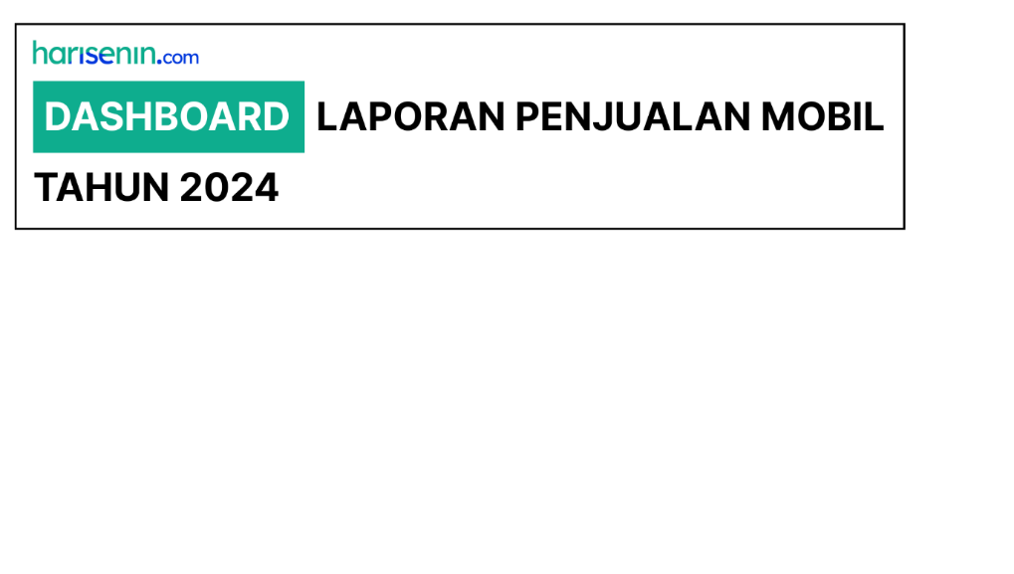

 | TOTAL PENJUALAN

Rp70.650.000.000

Unit Terjual Setiap Brand
(2.3 No 2)
Persentase Unit Terjual (2.3 No 3)
Tren Penjualan Bulanan Tahun 2024 (2.3 No 1)

Presentase Unit Tejual Perkota
 | Total
Jakarta | 35.99%
Makassar | 15.61%
Palembang | 33.76%
Surabaya | 14.65%
 | Total
Honda | 91
Suzuki | 109
Toyota | 114
 | Total
Jan | 20.70%
Feb | 21.97%
Mar | 25.16%
Apr | 10.83%
May | 2.23%
Jun | 1.91%
Jul | 3.18%
Aug | 2.55%
Sep | 4.14%
Oct | 3.82%
Nov | 0.64%
Dec | 2.87%
Tren Penjualan Bulanan Tahun 2024 (Presentase)

Persentase Laba Setiap Brand
(2.3 No 4)

Presentase Laba Setiap Brand
 | Total
Honda | 28.98%
Suzuki | 34.71%
Toyota | 36.31%

